상품제안서
에코프렌즈 제로웨이스트 5종 선물세트 | 상품코드: S47570

 |  |  |  |  |  |  | 02-713-8555 | www.synergygift.co.kr
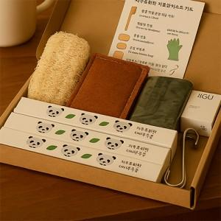

【상세/제작정보】 | <p>100개 미만 : 원형 6cm 스티커</p><p>100개 이상 : 직사각형 7x12cm 스티커 ​&nbsp;</p>

【인쇄/포장옵션】 | 스티커 / 포장불가능

【공급단가】 | 수량 | 30~ | 100~ | 300~ | 1,000~ | 3,000~
*VAT별도 | 단가 | 19,500원 | 18,450원 | 17,850원 | 17,100원 | 16,800원

【상품 URL】 | https://www.synergygift.co.kr:443/src/goods_detail.php?gdno=47570

